Hoja1
numero | cadenaFinal | numero<=5 | Pantalla o Presentación
0 | “” | 1<=5 | true | 0
0+1=1 | “”+0+\n | 2<=5 | true | 1
1+1=2 | 0+\n+1+\n | 3<=5 | true | 2
2+1=3 | 0+\n+1+\n+2+\n | 4<=5 | true | 3
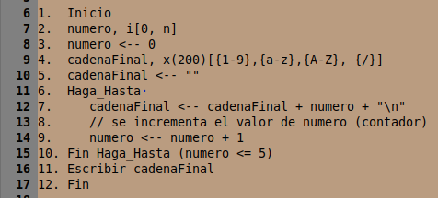
3+1=4 | 0+\n+1+\n+2+\n+3+\n | 5<=5 | true | 4
4+1=5 | 0+\n+1+\n+2+\n+3+\n+4+\n | 6<=5 | Falso – salgo del ciclo | 5
5+1=6 | 0+\n+1+\n+2+\n+3+\n+4+\n+5+\n

